1-1プロジェクトのインポート
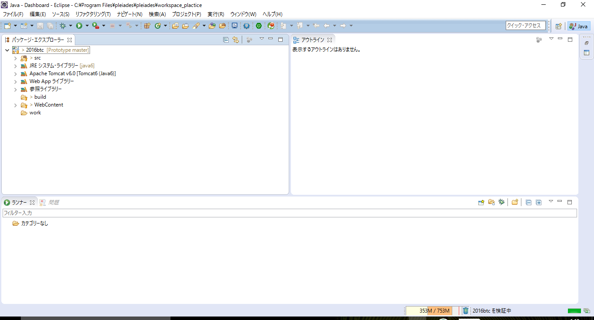
 | ※pleiadesのインストール、gitのクローンが済んでいる状態を想定しています。

１．プロジェクトのインポート

 | 1.eclipseを起動
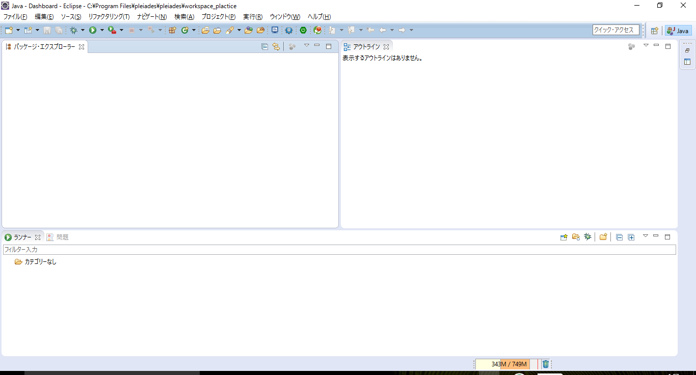

 |  | 「tomcat-users.xml」のソースコード中の<tomcat-users>タグの一行下に以下の設定を追記する。
 |  | <role rolename="manager" /> <user username="administrator" password="admin" roles="manager" />

 | 2.「ファイル」→「インポート」押下
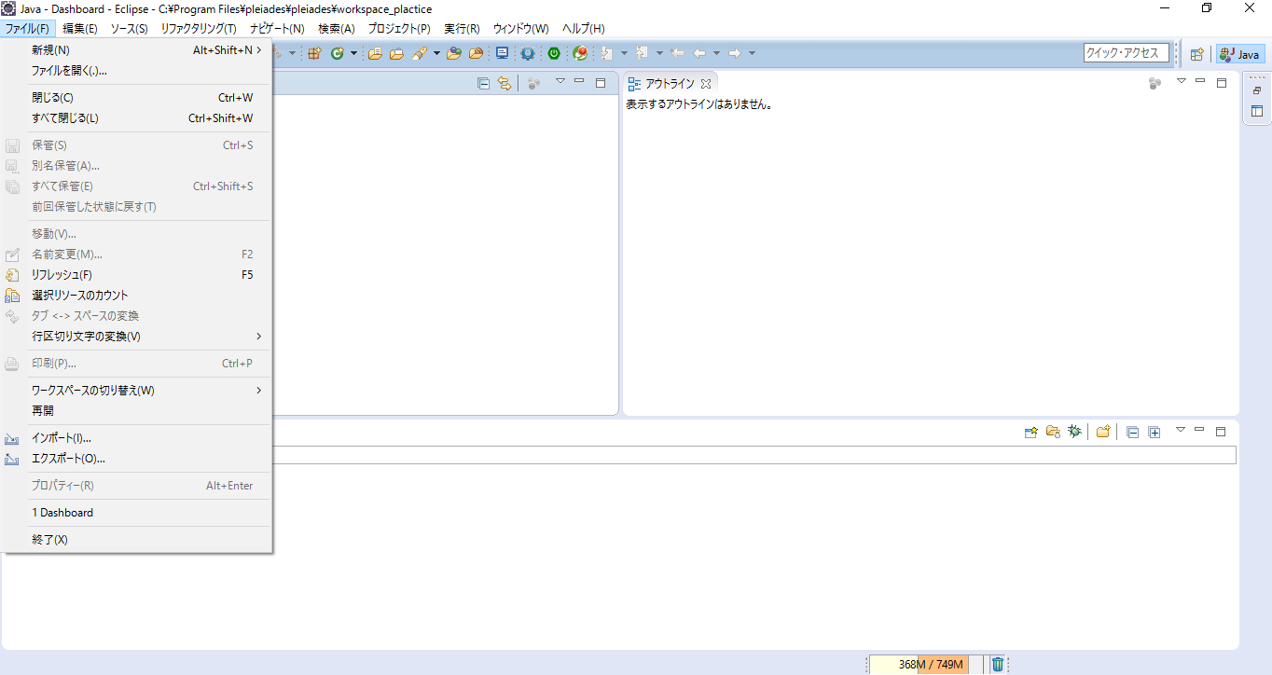

 | 3.「既存プロジェクトをワークスペースへ」選択→「次へ」押下
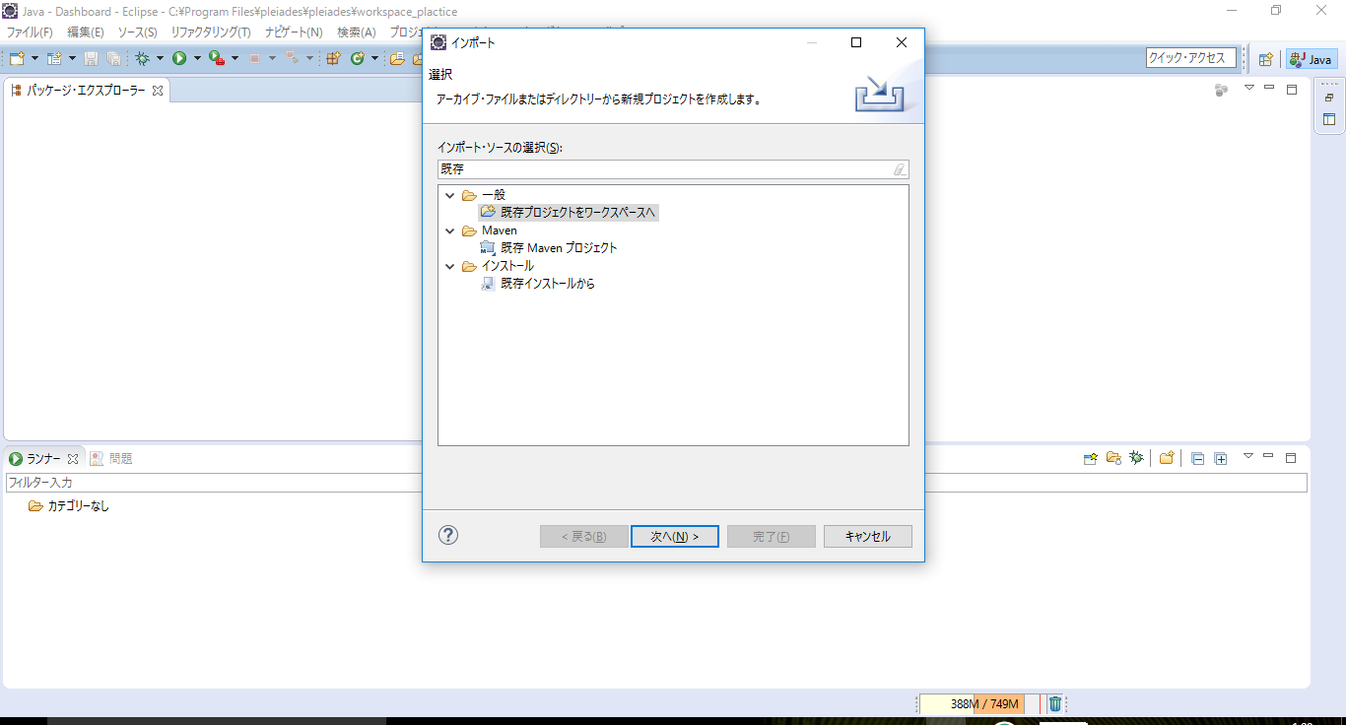

 | 4.「ルートディレクトリの選択」項目にgitからクローンした「Prototype」を選択
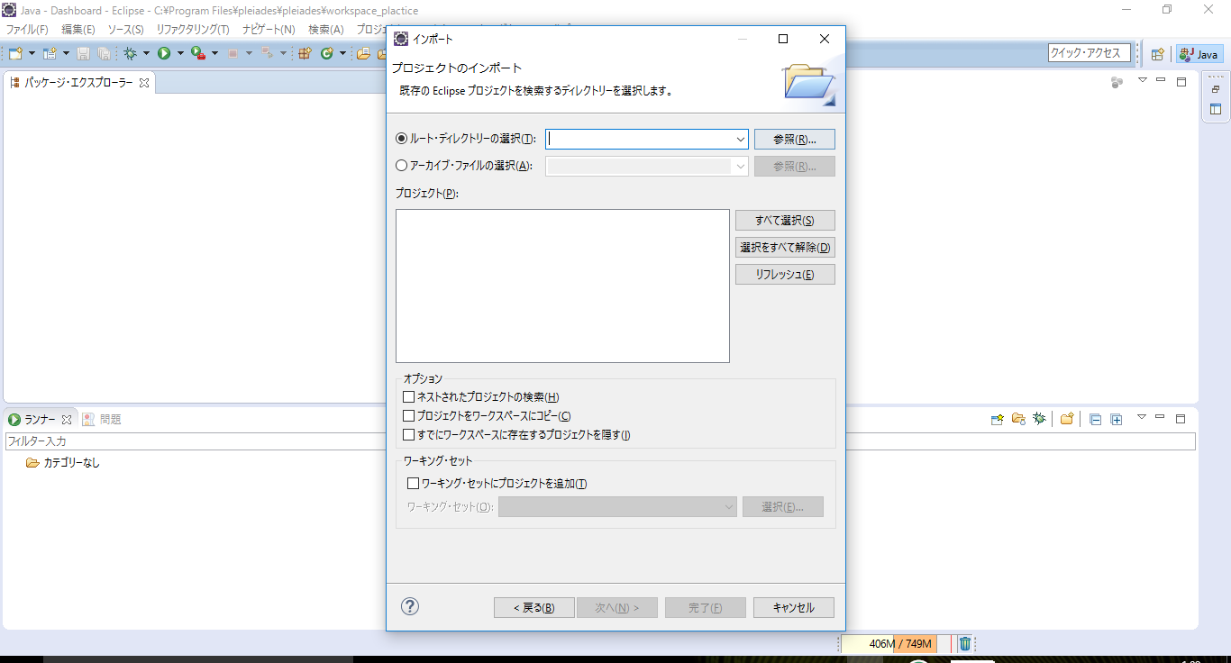

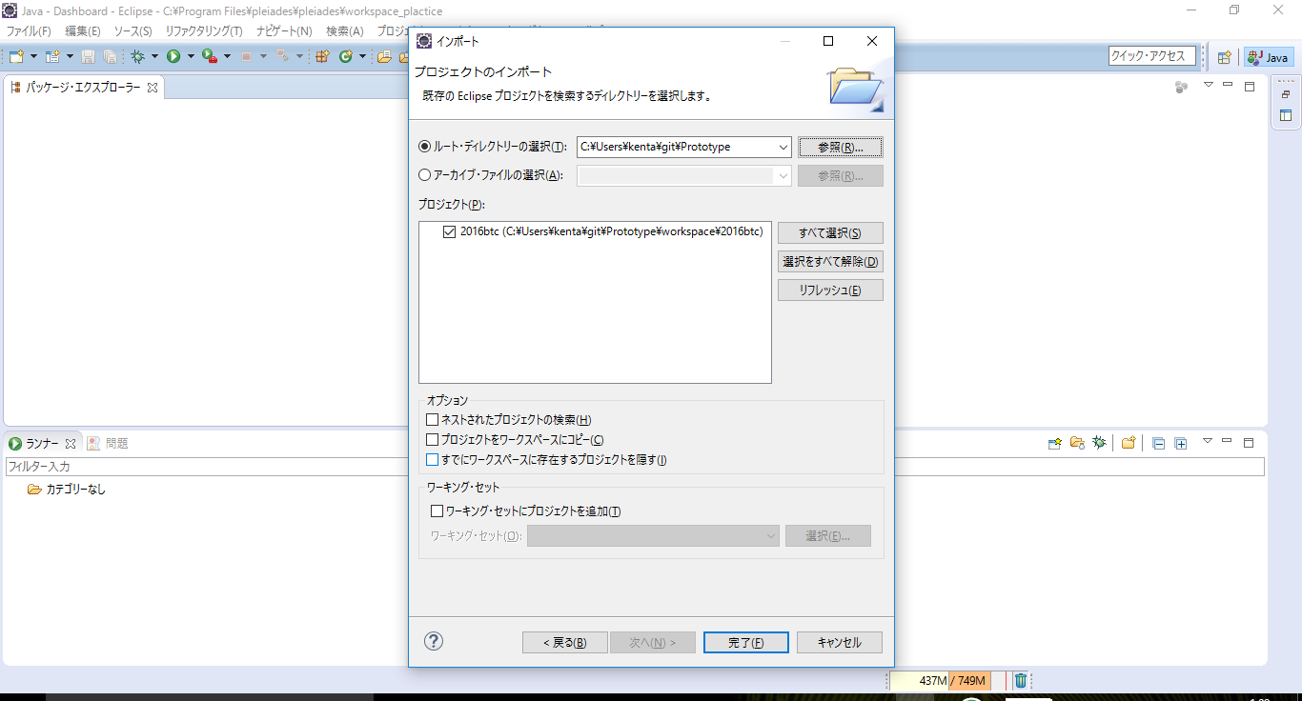
 | 5.「プロジェクト」項目の「2016btc」にチェックを入れる、「完了」押下

 | 6.パッケージエクスプローラーに「2016btc」プロジェクトが追加される。

1-2eclipse サーバ作成

2.サーバの作成 14ステップ

 | 1.「ファイル」→「新規」→「その他」押下
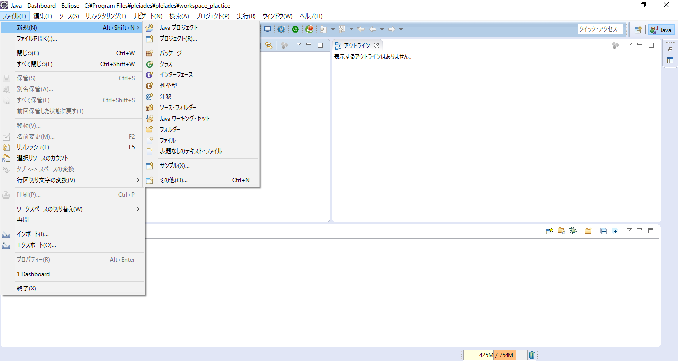

 | 2.「サーバー」を選択,「次へ」押下
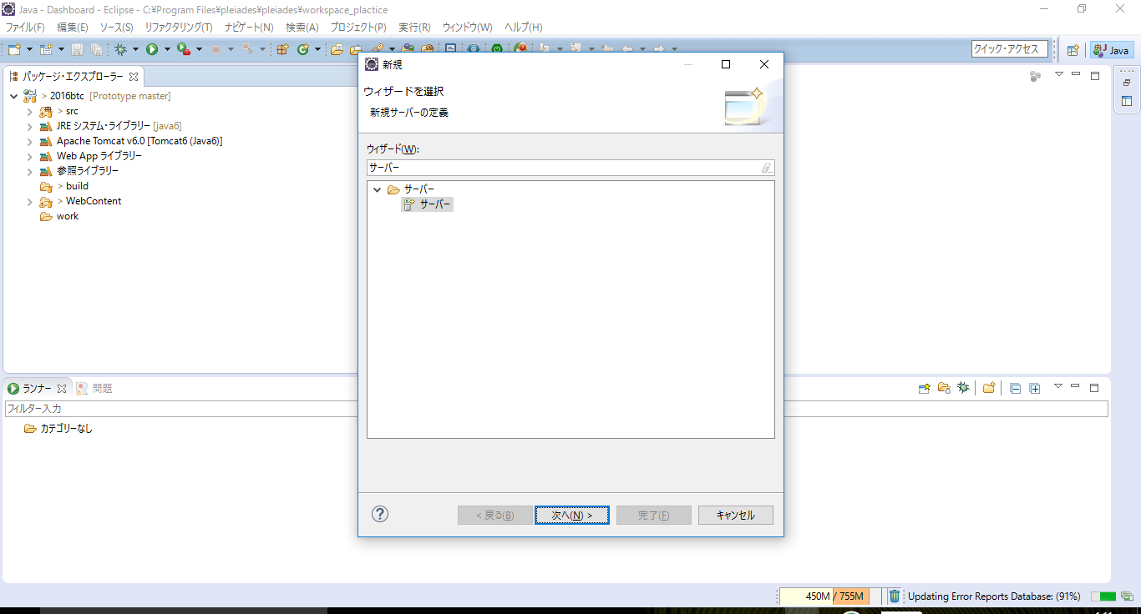

 | 3.「Tomcat v7.0サーバー」を選択、「完了」押下
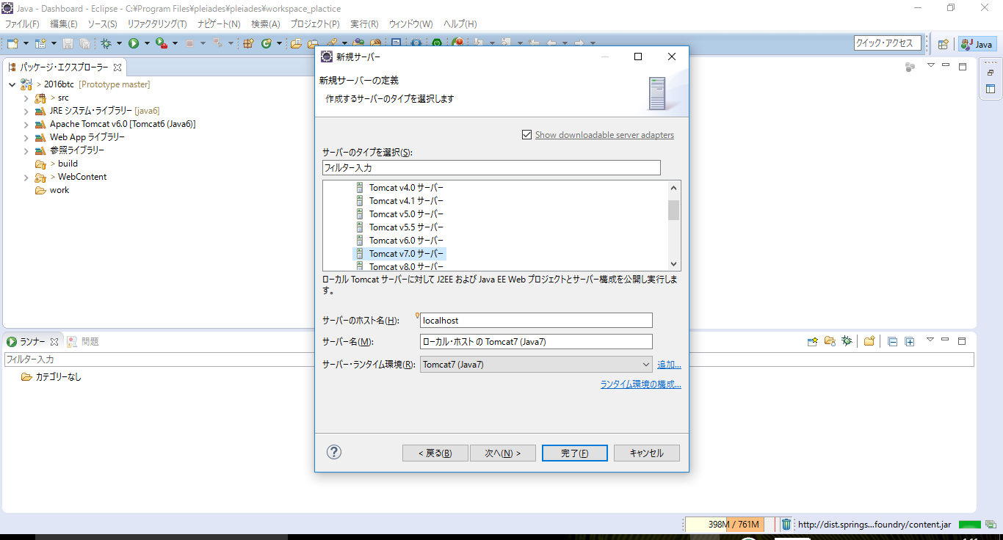

 | 4.エクスプローラに「Servers」が追加されたことを確認
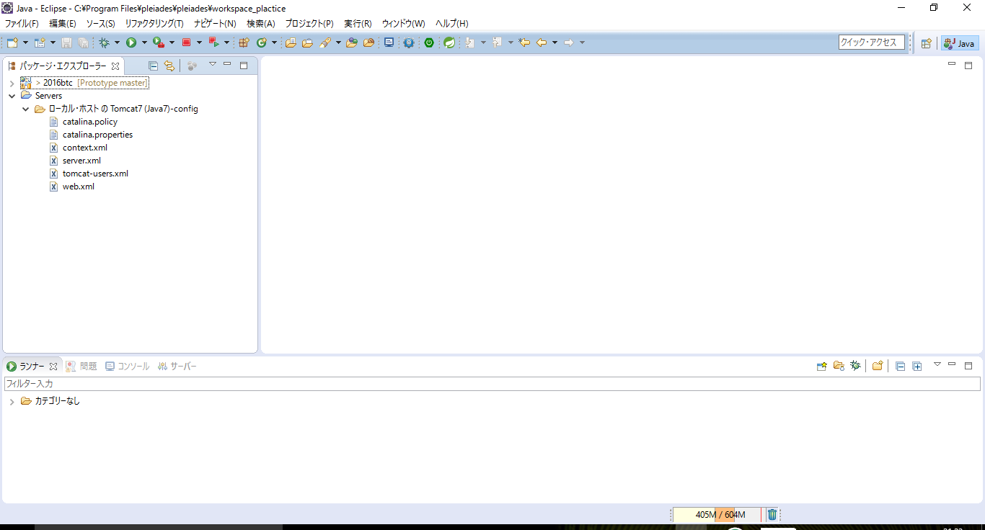

 | 5.「ウィンドウ」タブ「ビューの表示」「その他」押下
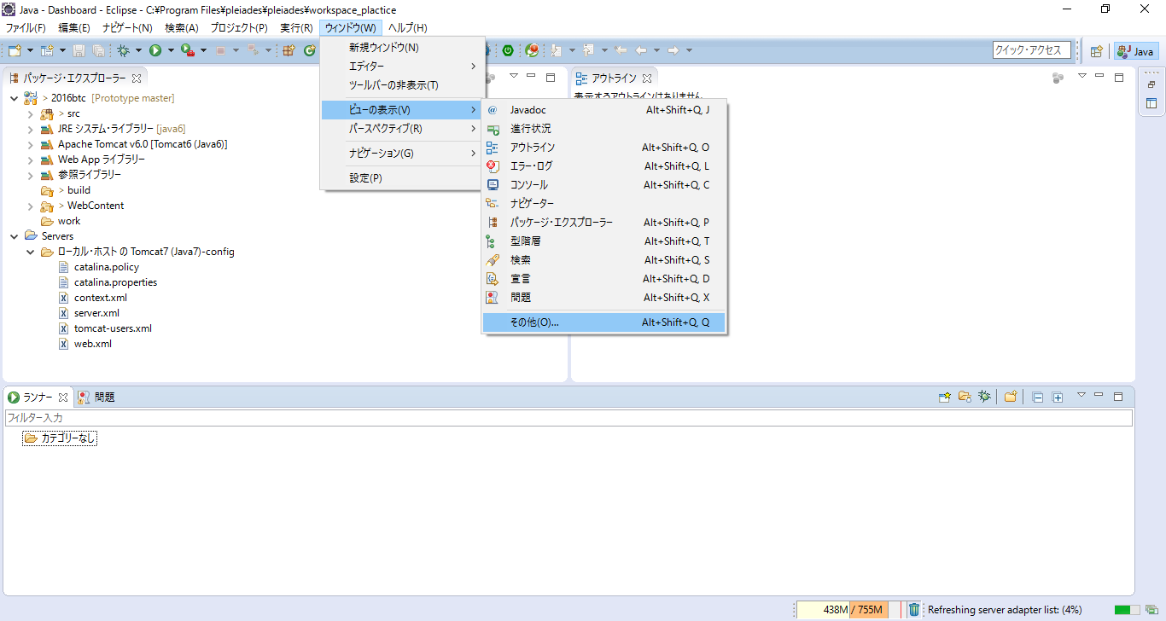

 | 6.「サーバー」を選択、「OK」押下
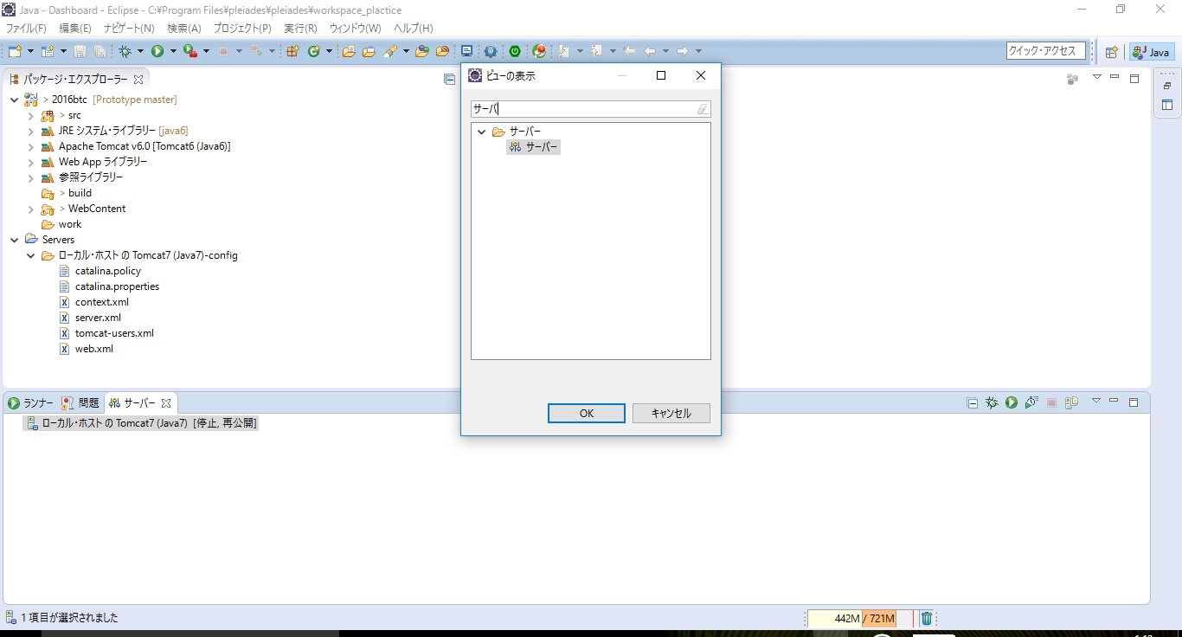

 | 7.ページ下部ビューに「ローカルホストのTomcat7」が追加されたことを確認、押下
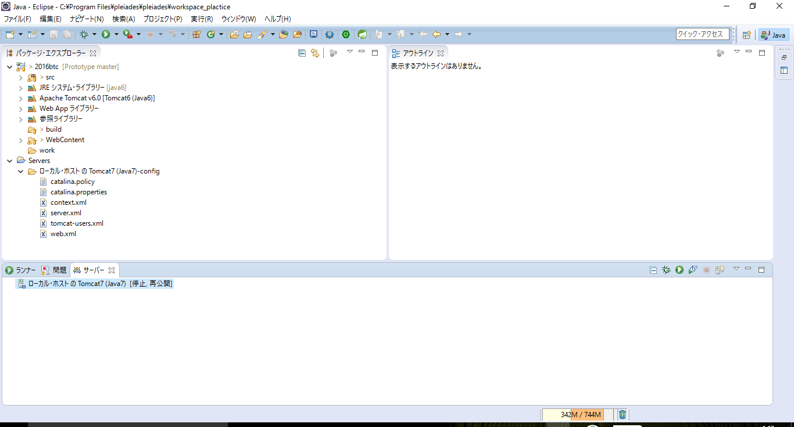

 | 8.「Tomcatインストールを使用」を選択、保存
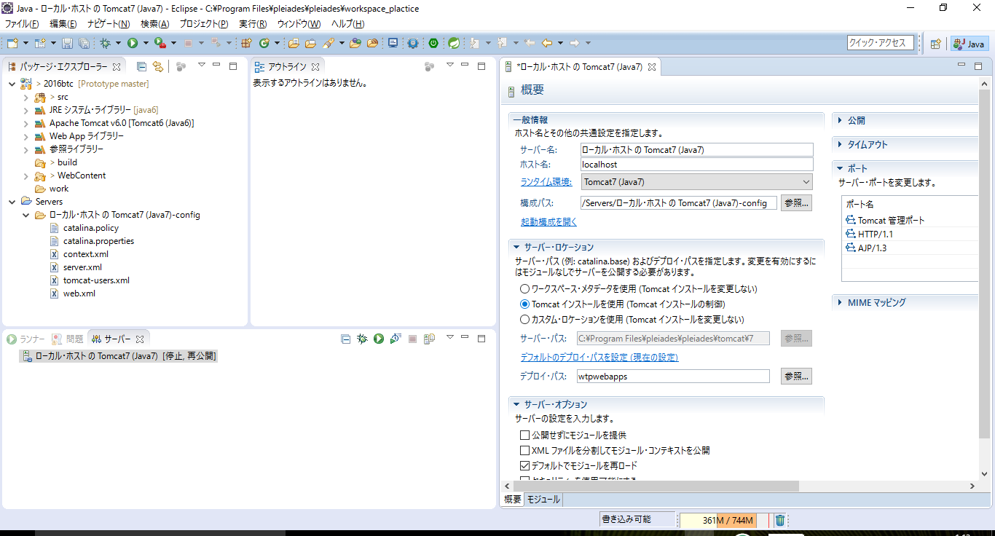

 | 9.エクスプローラから、「Servers」→「tomcat-users.xml」を選択
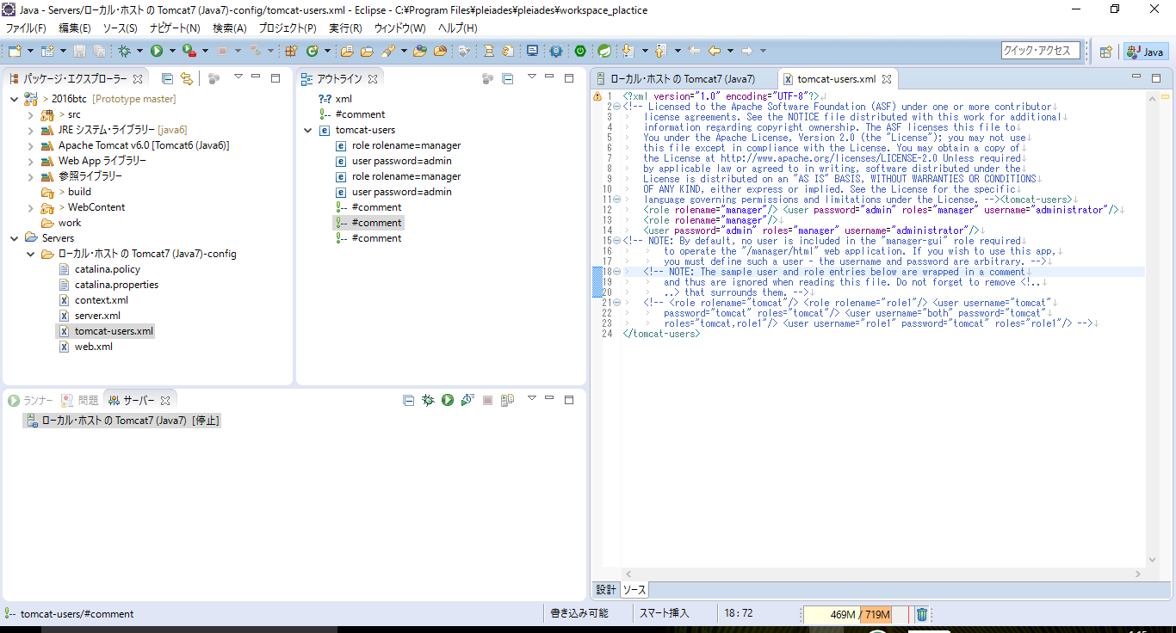

 | 10.<tomcat-users>タグの１行下に以下の記述を追加、保存
 |  | <role rolename="manager" /> <user username="administrator" password="admin" roles="manager" />
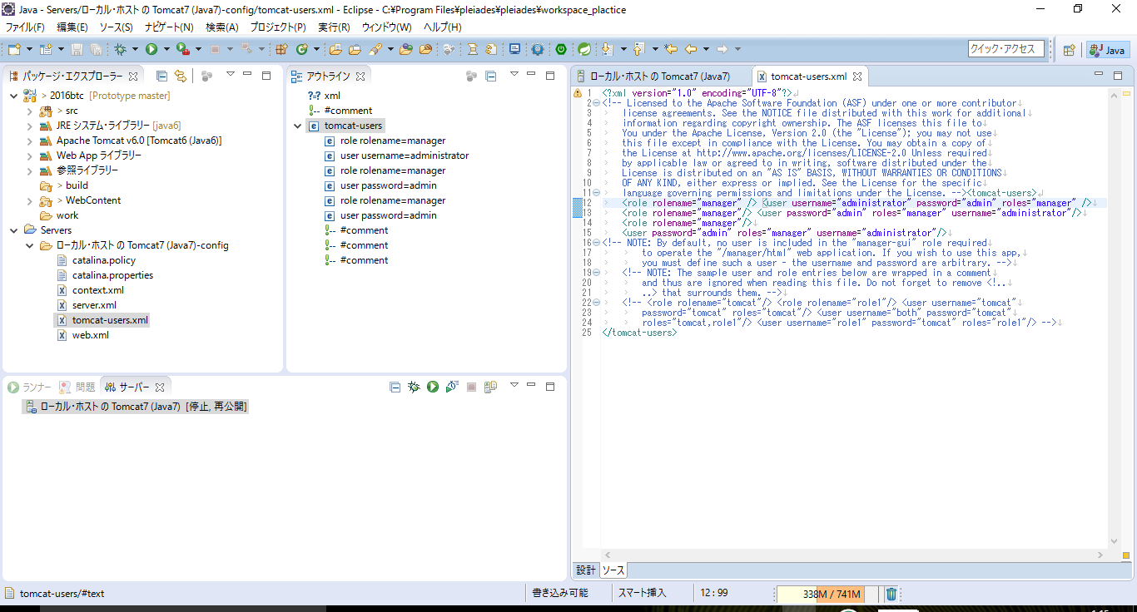

 | 11.ページ下部のビュー内「Tomcat7」を右クリック、「追加および除去」を押下
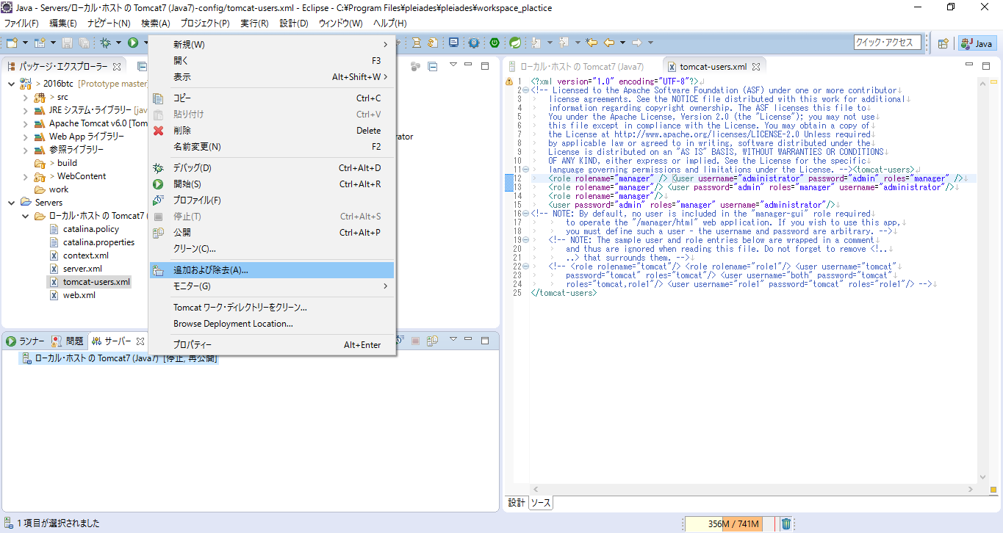

 | 12.「2016btc」を選択し「追加」を押下
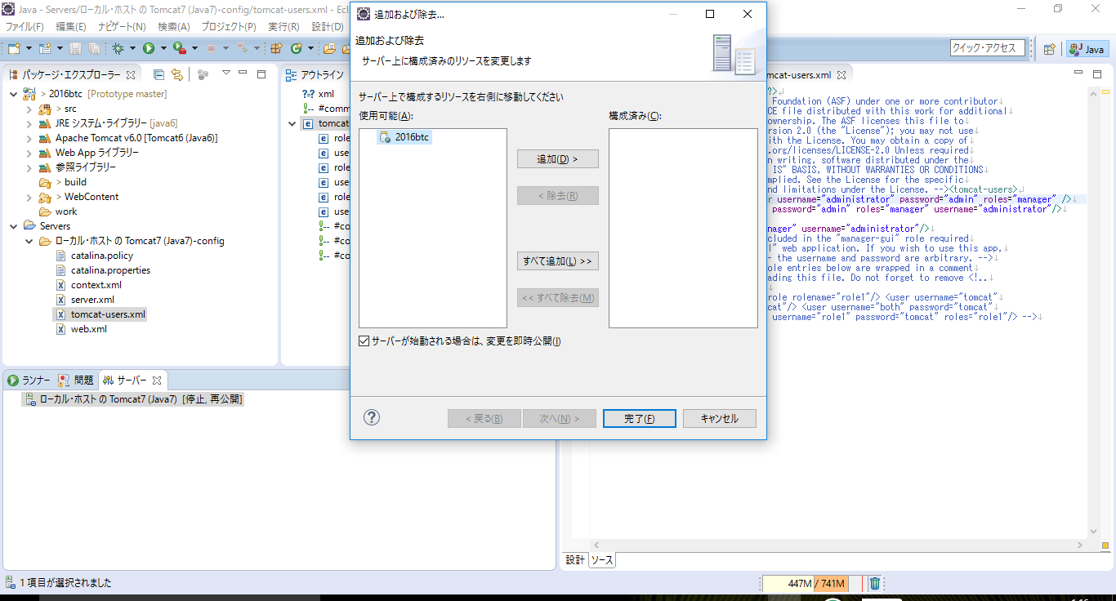

 | 13.「構成済み」項目に追加されたのを確認。「完了」押下
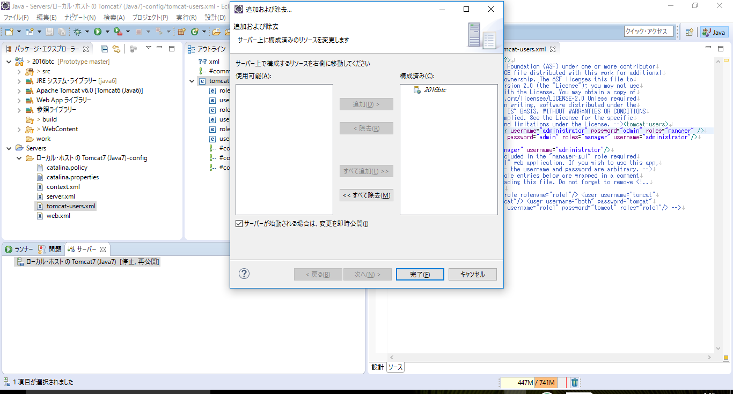

 | 14.ビュー内右上「サーバーを始動」押下。Tomcatを起動
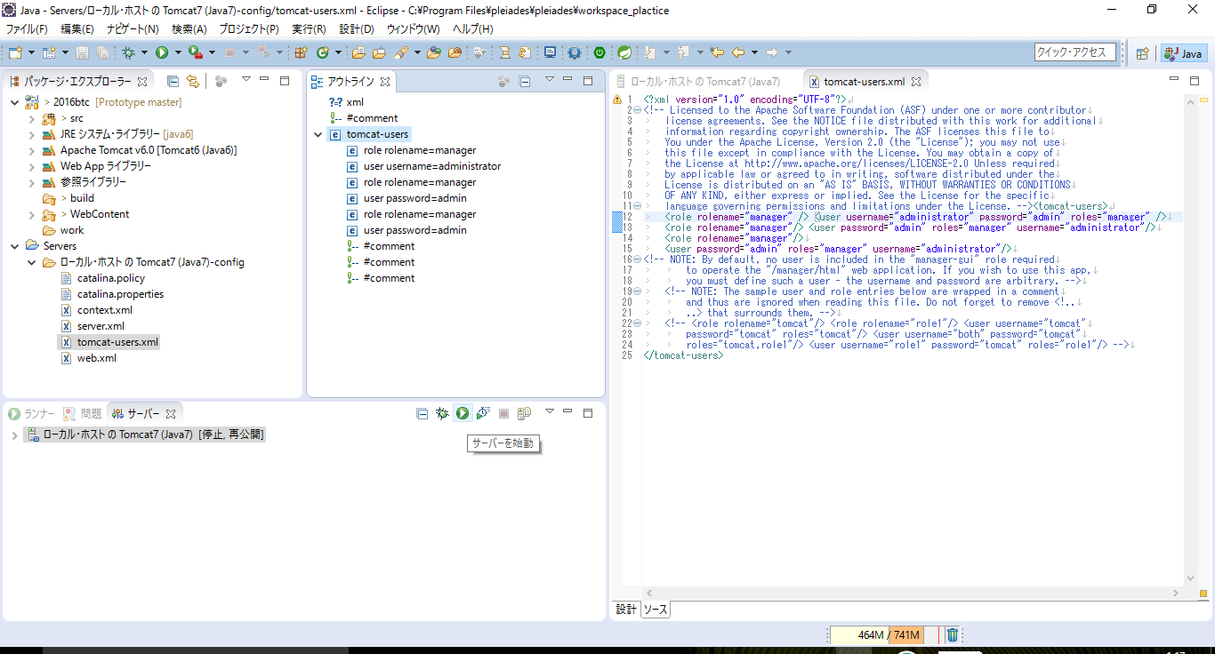

 | 15.起動確認、ブラウザに以下のURLを入力し、ページの表示を確認。
 |  | http://localhost:8080/2016btc/User/Login.html

